使い方
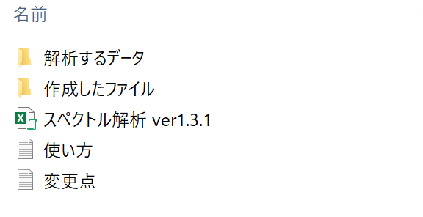
① | ”データ入力”を押す

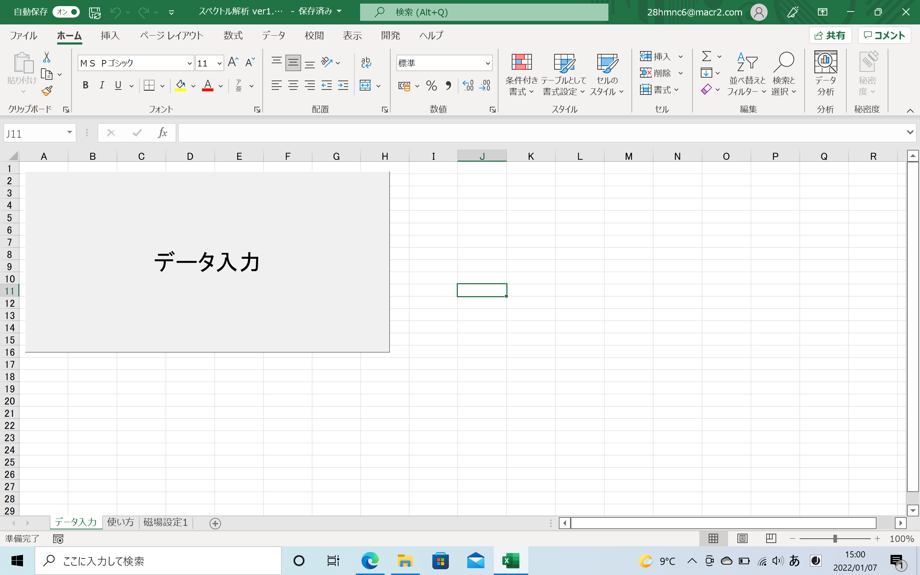

クリック

② | ”設定”を押す

クリック
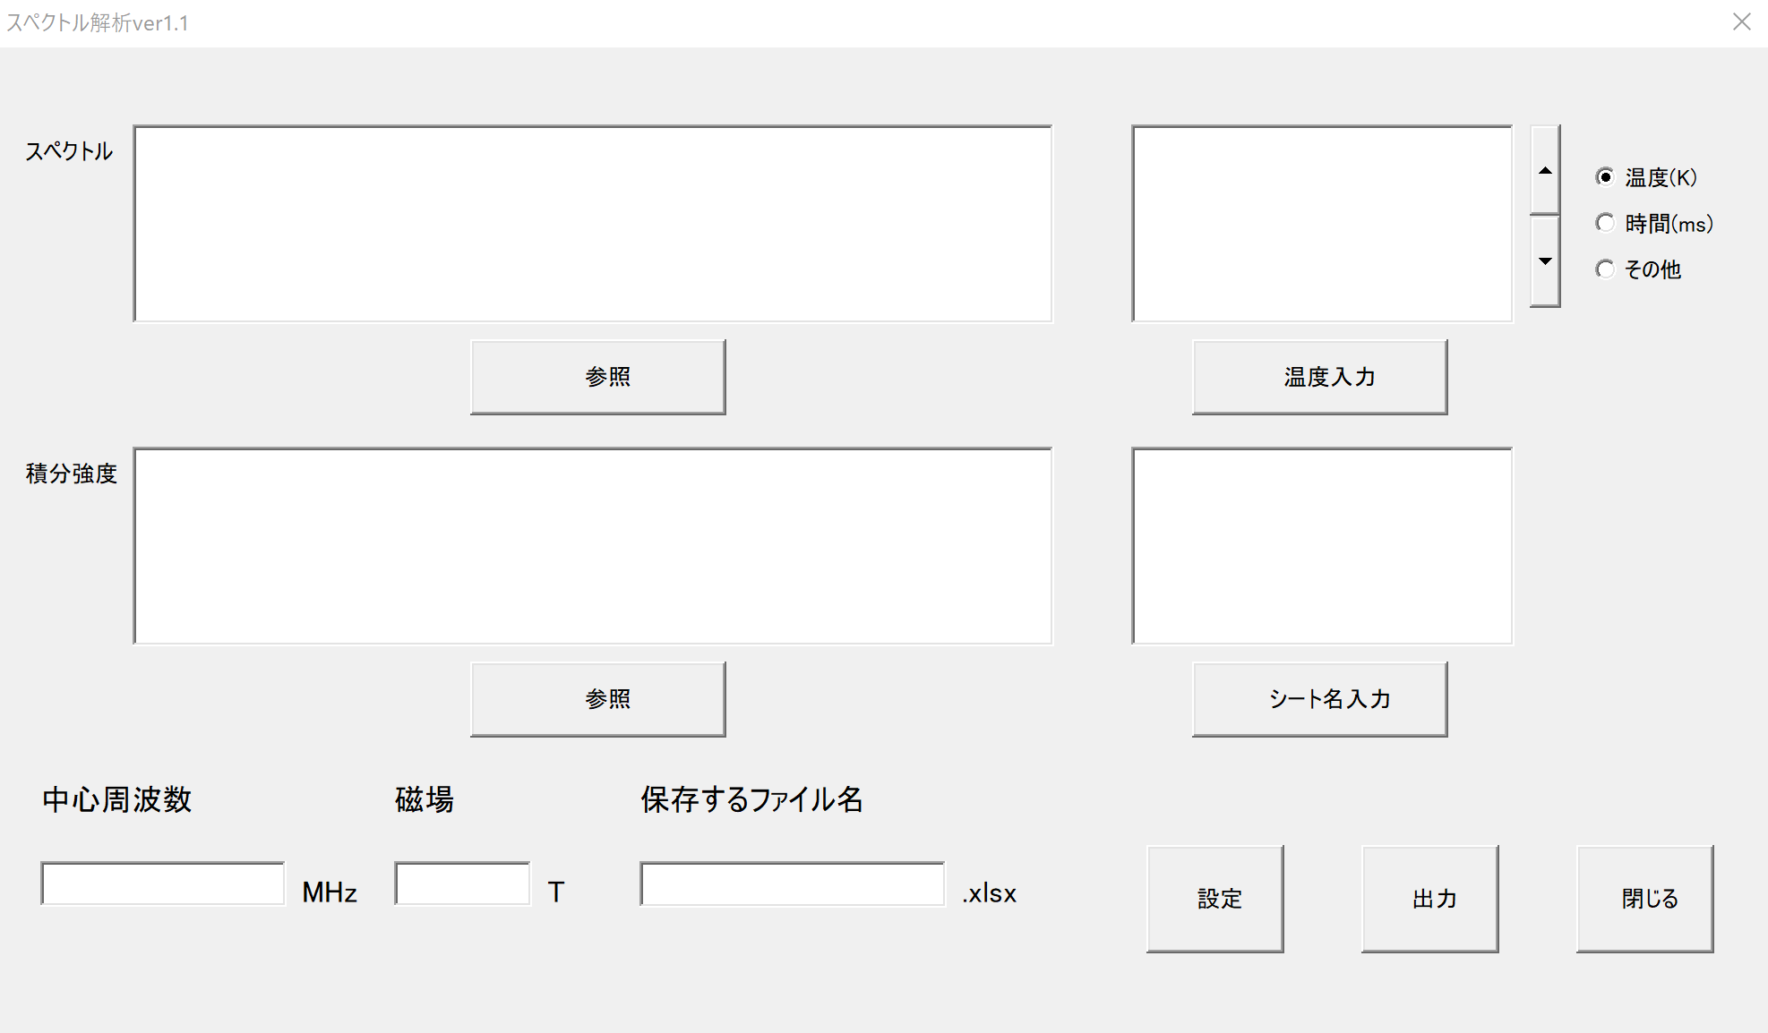
 | 2022/3/8追記
 | 設定の位置をへんこうしてます

 |  |  |  | →

③ | ”設定”：補正について（温度依存性をしらべるとき）

 | スペクトルの温度依存性を調べたいときは、ONにすることを推奨 | ※ | NMR装置の磁化は温度依存する。
 |  |  | スペクトルの温度依存性を調べたいときは、
 |  |  | そのNMR装置の磁化も考慮しなけらばならない。

 | 1. 「NMRの磁化～」をクリック | 2. 「▼」をクリックして、磁場補正データを選択 |  |  |  | ３. 「新規作成」をクリック | ４. ガラスのNMR実験のデータを入力
 |  | ※新しく磁場補正データを用いる場合は３へ |  |  |  | 「磁場設定」のシートが作成されます。 | 異なる磁場のデータがある場合は「磁場のデータを追加」をクリックして、追加で入力してください。
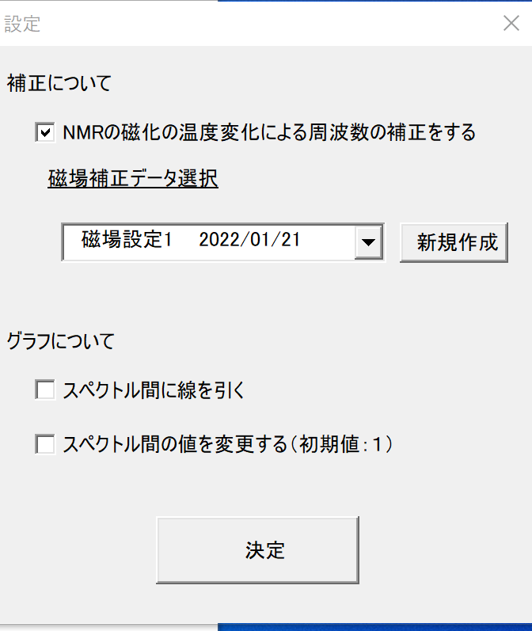
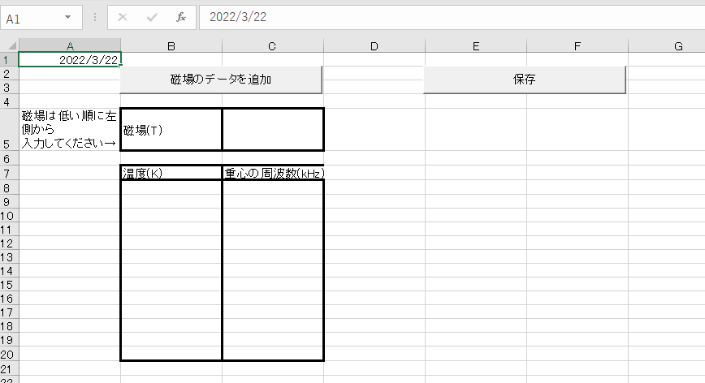
クリック
クリック

クリック
クリック
作成日

M
磁場設定１：既存の磁場補正データ

④ | それぞれ設定を選択する

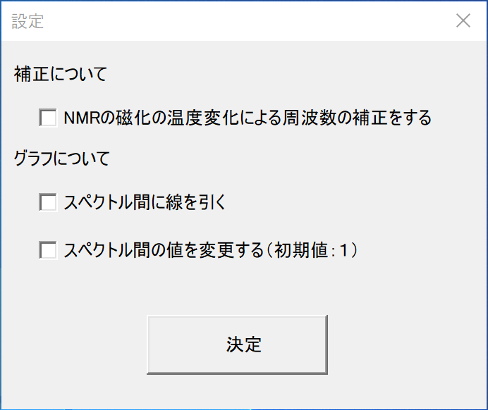
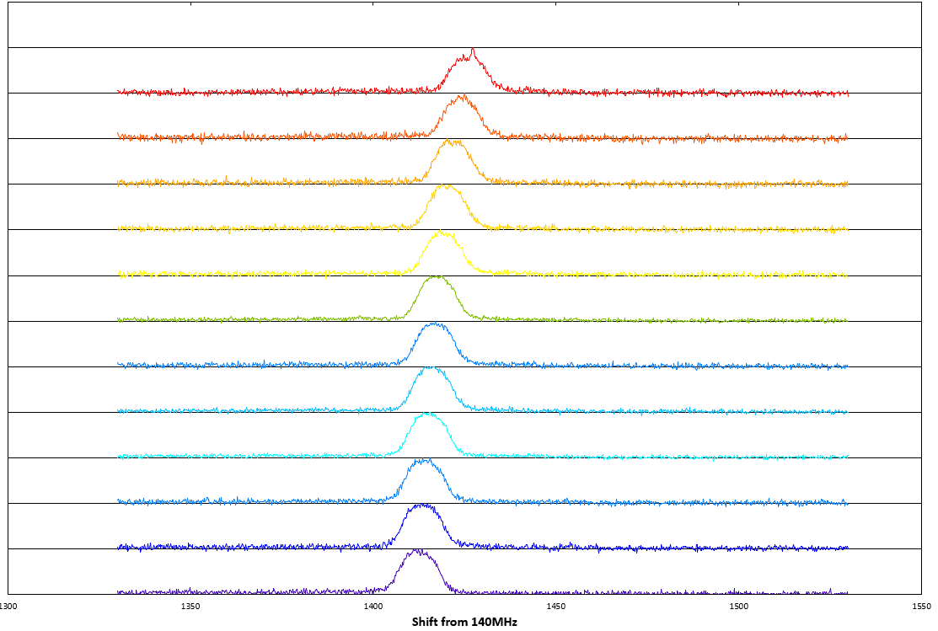
①この黒線を つけるかどうか
②スペクトル幅を 変更する（初期値：１）

①

②

⑤ | データを選択する（スペクトルと積分強度どちらかでもＯＫ）

 | 1.参照をクリックしてデータを選択。
 |  |  |  |  | 2.温度、時間、その他 のうちしらべている依存性を選択し、温度入力（下図では）をクリック |  |  | ３．中心周波数、磁場、保存するファイル名を入力

クリック
①クリック

クリック

②クリック
 |  |  |  |  |  |  | その他の場合は、
 |  |  |  |  |  |  | 入力欄が出てくるので
 |  |  |  |  |  |  | そこに単位を入力
 |  |  |  |  |  |  | （例）圧力

 |  |  |  |  |  |  |  |  | 中心周波数 | ：必須
 |  |  |  |  |  |  |  |  | 磁場 | ：磁場補正をする場合必須
 |  |  |  |  |  |  |  |  | ファイル名 | ：必須

⑤ | 出力を押す

クリック

⑥ | 完成！！！！

 | 作成したファイルにエクセルファイルとして作成されてます

